Sheet1
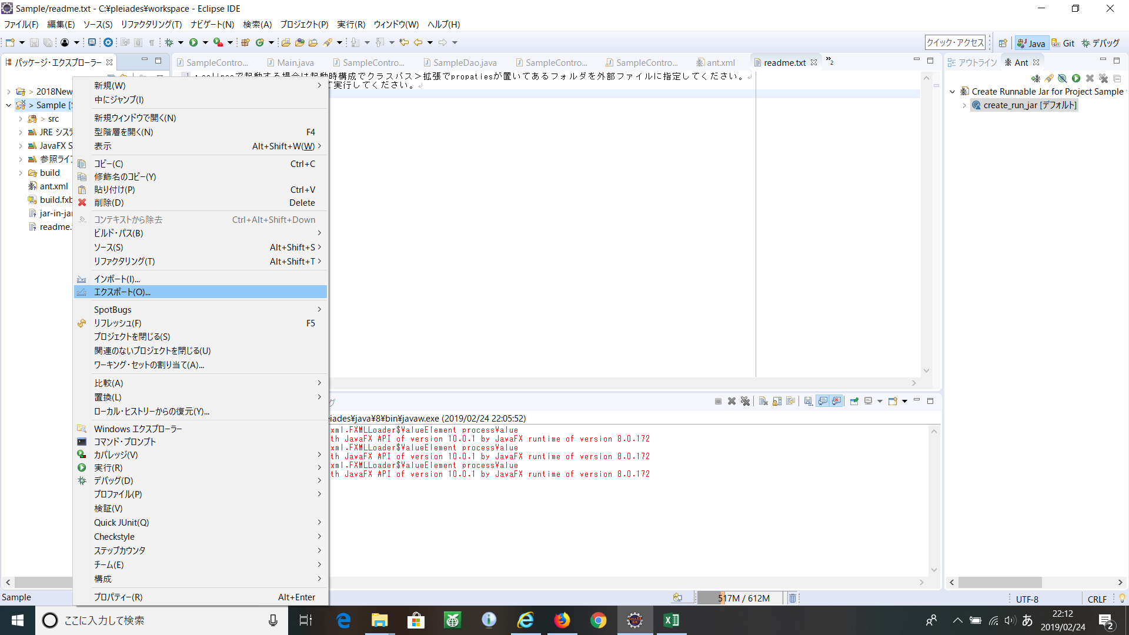

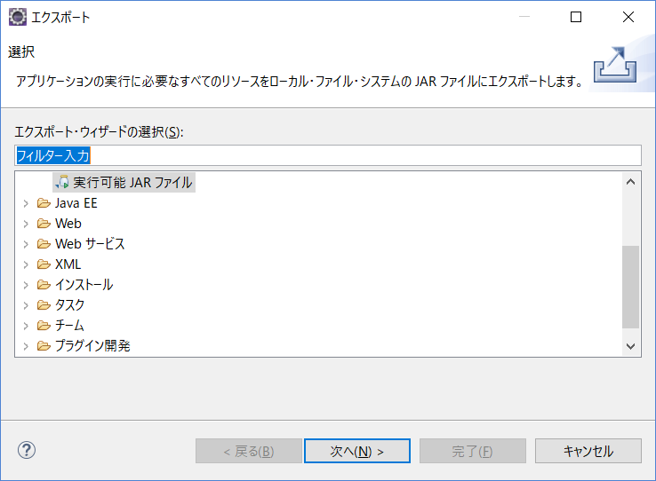

Antスクリプトとして保管にチェックし、保存場所を指定。取り合えずはプロジェクト直下でOK
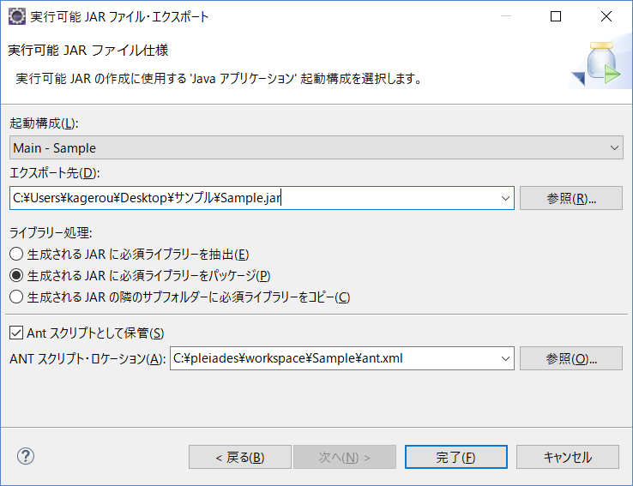

antファイルを開いてmanifestにClass-Pathが"."になっているのを確認する。
<?xml version="1.0" encoding="UTF-8" standalone="no"?>
<project default="create_run_jar" name="Create Runnable Jar for Project Sample with Jar-in-Jar Loader">
<!--this file was created by Eclipse Runnable JAR file Export Wizard-->
<!--ANT 1.7 is required-->
<!--define folder properties-->
<property name="dir.buildfile" value="."/>
<property name="dir.workspace" value="${dir.buildfile}/.."/>
 | <!--jarの保存場所を指定 -->
<property name="dir.jarfile" value="C:/Users/kagerou/Desktop/sample"/>
<target name="create_run_jar">
<jar destfile="${dir.jarfile}/Sample.jar">
<manifest>
<attribute name="Main-Class" value="org.eclipse.jdt.internal.jarinjarloader.JarRsrcLoader"/>
<attribute name="Rsrc-Main-Class" value="application.Main"/>
<attribute name="Class-Path" value="."/>
<attribute name="Rsrc-Class-Path" value="./ org.eclipse.fx.ide.css.jfx8_3.0.0.201705220750.jar sqlite-jdbc-3.23.1.jar"/>
</manifest>
<zipfileset src="jar-in-jar-loader.zip"/>
<fileset dir="${dir.buildfile}/bin"/>
<zipfileset dir="C:/pleiades/eclipse/plugins" includes="org.eclipse.fx.ide.css.jfx8_3.0.0.201705220750.jar"/>
<zipfileset dir="C:/Users/kagerou/Downloads" includes="sqlite-jdbc-3.23.1.jar"/>
</jar>
</target>
</project>

